1 - Tasa Retencion
Volver

 | Tema 1

 | Al ingresar al Libro de Retenciones a partir de Enero hasta Diciembre 2020
 | la tasa de retención debe ser 10,75%

 | Aca debiese ser 10,75% en vez de 10% (10 % que es valido hasta Diciembre 2019)

 |  | FW: Listo

 | Tema 2

 | Cambiar a partir de Enero 2020 por 10,75% hasta Diciembre 2020

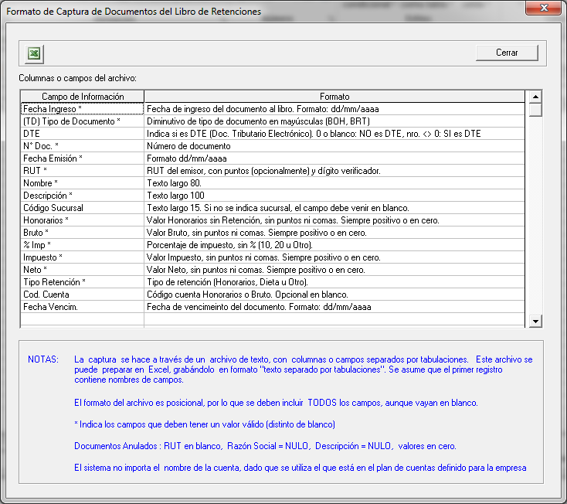

 | Tema 3

 | Al momento de capturar archivo de retenciones, a partir de Enero 2020 hasta Diciembre 2020 cambiar tasa por 10,75%

2 - DDJJ 1847
Volver

 | Tema 1
 |  | Agregar los siguientes item (cuadro rojo) al seleccionar cuentas de Resultados
 |  | en el plan de cuentas del sistema

 |  | 3.03.07.00 | Deudores Incobrables
 |  | 3.05.09.00 | Utilidad (pérdida) por resultados devengados en Otras Sociedades
 |  |  |  | FW: Listo

 |  | Se adjunta | Anexo DDJJ 1847

 | Tema 2
 |  | Cuando selecciono en el plan de cuenta el código "3 - 01 - 06 -44"
 |  | cambiar la cuenta SII que tiene ahora (3.01.03.00 Gastos Administración y ventas) por
 |  | 3.03.07.00 | Deudores Incobrables

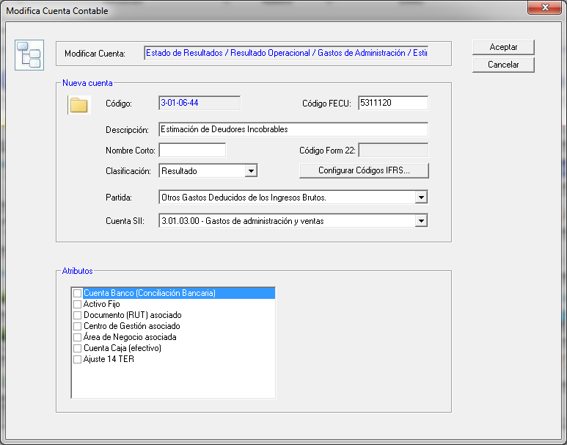

 | Esto es valido a partir del 01.01.2019

4 - Otros Temas
Volver
 | En los Datos de Empresas agregar en la viñeta "Tipo de Contribuyente" el siguiente item "Sociedad de Profesionales" (cuadro rojo)

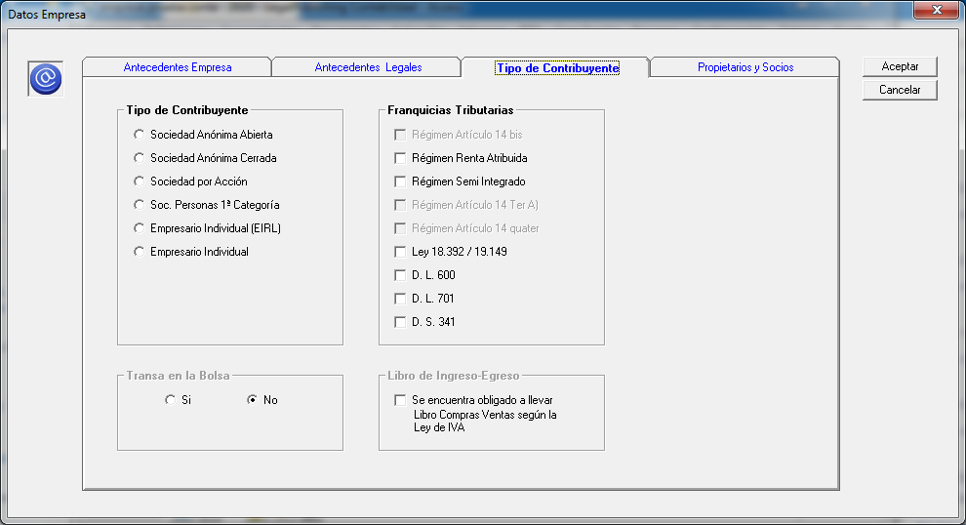

 |  |  |  |  |  |  | FW: Listo

 | En las Franquicias Tributarias agregar (cuadro verde)
 |  |  |  | Soc. Profesionales 1a Categoria
 |  |  |  | Soc. Profesionales 2da. Categoria

 | Consideraciones
 |  | 1° | Los dos item creados son solo validos cuando el usuario marque en tipo de contribuyente "Sociedad de Profesionales"
 |  | 2° | Si el usuario en Franqucia tributaria marca
 |  |  |  | Soc. Profesionales 1a Categoria
 |  |  |  |  | Permitir marcar
 |  |  |  |  |  | Régimen Renta Atribuida
 |  |  |  |  |  | Régimen Semi Integrado
 |  |  |  |  |  | Régimen Articulo 14 Ter A)

 |  |  |  | Soc. Profesionales 2da. Categoria
 |  |  |  |  |  | No dejar marcar ninguna franquicia
 |  |  |  |  |  | Solo debe permitir generar DDJJ 1879

